信用交易
融资融券市场交易数据统计(2024-12-20)

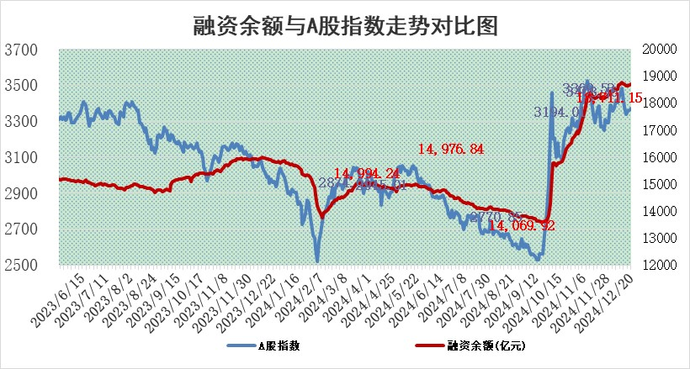
标的证券 | 融资融券余额（亿元） | 融资余额（亿元） | 融券余额（亿元） | 融资买入额（亿元） | 融资融券规模变化（亿元） | 融资余额增幅(‰) | 融券余额增幅(%)
统计数据 | 18,854.98 | 18,711.15 | 104.14 | 1,508.38 | 44.67 | 2.45 | -1.16

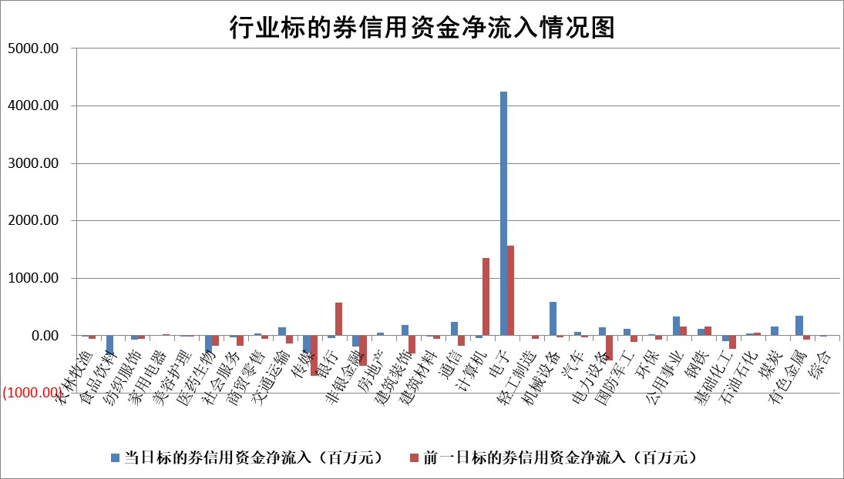

标的基金代码 | 标的基金简称 | 融资余额/市值(%) | 融资余额增幅(%) | 融资买入额/成交金额(%) | （融资余额净增额-融券余额净增额）/市值(‱) | 融券余额降幅(%) | ABS[（融资余额净增额-融券余额净增额）/市值净增额-1](%)
159902 | 华夏中小板ETF | 0.00 | 0.00 | 0.00 | 0.00 | 0.00 | 100.00
159915 | 易方达创业板ETF | 3.54 | -3.30 | 884723.25 | -11.99 | 11.06 | 4516.51
159919 | 嘉实沪深300ETF | 0.79 | 4.99 | 24.41 | 3.88 | 11.38 | 106.20
159920 | 华夏恒生ETF | 32.00 | 0.20 | 42.43 | 6.54 | 0.00 | 126.71
159922 | 嘉实中证500ETF | 0.80 | -5.44 | 4.13 | -3.52 | 6.56 | 141.61
159925 | 南方沪深300ETF | 1.00 | -1.02 | 11.30 | -1.06 | 0.00 | 99.33
159928 | 消费ETF | 3.23 | -4.12 | 7.01 | -13.86 | 0.79 | 71.48
159934 | 易方达黄金ETF | 61.69 | -0.03 | 14.61 | -1.65 | 0.00 | 100.87
159939 | 全指信息技术ETF | 1.01 | 2.79 | 168.64 | 2.72 | -1.72 | 104.53
159940 | 全指金融地产ETF | 0.37 | 0.52 | 0.00 | 0.19 | 0.00 | 97.77
159995 | 半导体芯片ETF | 2.65 | -4.82 | 388.50 | -13.77 | -4.50 | 140.99
159997 | 天弘中证电子ETF | 1.96 | -2.29 | 3.96 | -4.61 | -1.68 | 103.96
159998 | 天弘中证计算机主题ETF | 0.61 | -6.99 | 0.06 | -4.64 | -0.32 | 105.22
510050 | 华夏上证50ETF | 2.73 | -1.17 | 54.33 | -3.14 | 5.32 | 96.72
510180 | 华安上证180ETF | 0.53 | 0.22 | 2.92 | 0.26 | 11.90 | 99.73
510880 | 华泰柏瑞红利ETF | 0.60 | 3.94 | 7.11 | 2.11 | -22.03 | 105.14
510900 | 易方达恒生H股ETF | 37.58 | 0.00 | 8.87 | 0.04 | 0.00 | 100.17
511010 | 5年期国债ETF | 4.05 | 2.72 | 0.20 | 10.71 | 0.00 | 65.34
511380 | 可转债及可交换债券ETF | 1.31 | 2.57 | 17.71 | 3.28 | 0.00 | 97.11
512000 | 全指证券ETF | 6.91 | -0.37 | 28.76 | -2.69 | -0.68 | 103.44
512010 | 沪深300医药卫生ETF | 7.69 | -0.12 | 70.72 | -0.84 | 0.49 | 98.01
512070 | 沪深300非银ETF | 3.16 | 20.63 | 999.46 | 53.98 | -0.24 | 12.34
512400 | 南方中证申万有色金属ETF | 3.08 | 3.43 | 0.30 | 9.95 | -1.70 | 68.67
512580 | 广发中证环保产业ETF | 0.87 | 0.29 | 0.04 | 0.25 | 0.00 | 100.54
512660 | 国泰中证军工ETF | 3.08 | -16.88 | 19.99 | -62.65 | -2.39 | 335.63
512800 | 华宝中证银行ETF | 7.73 | -1.52 | 1.99 | -10.15 | 7.13 | 81.23
512980 | 广发中证传媒ETF | 1.65 | -2.72 | 207.93 | -4.76 | -0.96 | 102.41
515030 | 华夏中证新能源汽车ETF | 2.56 | -4.91 | 2.89 | -13.33 | -0.45 | 42.01
515050 | 华夏中证5G通信主题ETF | 1.14 | -3.81 | 6.79 | -4.23 | 5.08 | 97.02
515070 | 华夏中证人工智能ETF | 2.74 | -1.59 | 10.13 | -4.44 | 0.00 | 1197.53
标的股票比较指标 |  | 融资余额/流通A股市值(%) | 融资余额增幅(%) | 融资买入额/成交金额(%) | （融资余额净增额-融券余额净增额）/流通A股市值(‱) | 融券余额降幅(%) | ABS[（融资余额净增额-融券余额净增额）/流通A股市值净增额-1](%)
前十名标的个股 |  | 鹏都农牧 | 经纬股份 | 青达环保 | 经纬股份 | 众源新材 | 圣诺生物
 |  | 东旭光电 | 凯淳股份 | 广大特材 | 南凌科技 | 芯动联科 | 强瑞技术
 |  | 威创股份 | 南凌科技 | 迪威尔 | 凯淳股份 | 爱乐达 | 晶晨股份
 |  | 海印股份 | 趣睡科技 | 申联生物 | 威尔高 | 思维列控 | 永安行
 |  | 广汇汽车 | 华东重机 | 深圳新星 | 华塑科技 | 航天工程 | 欧陆通
 |  | 首航高科 | 皇庭国际 | 派克新材 | 华星创业 | 威迈斯 | 常山北明
 |  | 超华科技 | 惠泰医疗 | 新朋股份 | 华东重机 | 国新能源 | 北京君正
 |  | 联络互动 | 威尔高 | 华达科技 | 鑫科材料 | 三维通信 | 中源协和
 |  | 爱康科技 | 博睿数据 | 泰恩康 | 东田微 | 希荻微 | 恒帅股份
 |  | 长江健康 | 锐捷网络 | 贵航股份 | 深圳新星 | 大恒科技 | 华脉科技
后十名标的个股 |  | 世纪华通 | 倍轻松 | 东软集团 | 丰茂股份 | 达安基因 | 派克新材
 |  | 观典防务 | 丰茂股份 | 津投城开 | 长阳科技 | 华鑫股份 | 迪生力
 |  | 卓朗科技 | 科达利 | 淮河能源 | 科瑞思 | 泸天化 | 黑芝麻
 |  | 凯撒文化 | 飞科电器 | 世纪华通 | 三维通信 | 沪农商行 | 博迈科
 |  | 惠程科技 | 中洲控股 | 观典防务 | 巨一科技 | 通鼎互联 | 三博脑科
 |  | 盛屯矿业 | 瑞斯康达 | 卓朗科技 | 联域股份 | 万盛股份 | 长盈精密
 |  | 江苏舜天 | 科瑞思 | 凯撒文化 | 海森药业 | 京粮控股 | 新北洋
 |  | 广电网络 | 明阳电气 | 惠程科技 | 倍轻松 | 豪恩汽电 | 赢时胜
 |  | 东旭蓝天 | 巨一科技 | 盛屯矿业 | 开勒股份 | 再升科技 | 美克家居
 |  | 易事特 | 广钢气体 | 江苏舜天 | 通宇通讯 | 光电股份 | 北新路桥
说明：1.以上普通交易数据和信用交易数据皆以交易日收盘后数据为基准；2.上述标的证券总数据只计算标的证券市场总数据，不包括从标的证券中调出去标的证券数据，所以与交易所公布的总值略有不同； 3.上述行业采用申万一级行业分类；4.以上标的基金和标的个股中比较的6个指标值中：前5个（从左至右）为正向指标，值越大排名越靠前；第6个为逆向指标，值越小，排名越靠前；5.第6个指标中ABS[]表示求绝对值，其主要用于考量信用资金相对净流入对股价相对净变化的贡献程度；6.数据来源：wind，交易所。

 |  |  |  | 证券代码 | 新增融资余额 | 融资买入额 | 融资买入增幅前10
 |  | 1 | 西部建设 | 002302 | 80643953 | 177472374 | 41%
 |  | 2 | 天键股份 | 301383 | 27855096 | 56831811 | 39%
 |  | 3 | 井松智能 | 688251 | 7040854 | 13763946 | 27%
 |  | 4 | 国电电力 | 600795 | 116116226 | 151740647 | 23%
 |  | 5 | 华立科技 | 301011 | 9342856 | 31199107 | 23%
 |  | 6 | 捷邦科技 | 301326 | 9066090 | 22350547 | 22%
 |  | 7 | 海利尔 | 603639 | 19864834 | 35520613 | 20%
 |  | 8 | 华研精机 | 301138 | 7597460 | 13339451 | 16%
 |  | 9 | 鹏辉能源 | 300438 | 83773067 | 304558811 | 16%
 |  | 10 | 建科股份 | 301115 | 7106455 | 29879412 | 15%

